Hoja1
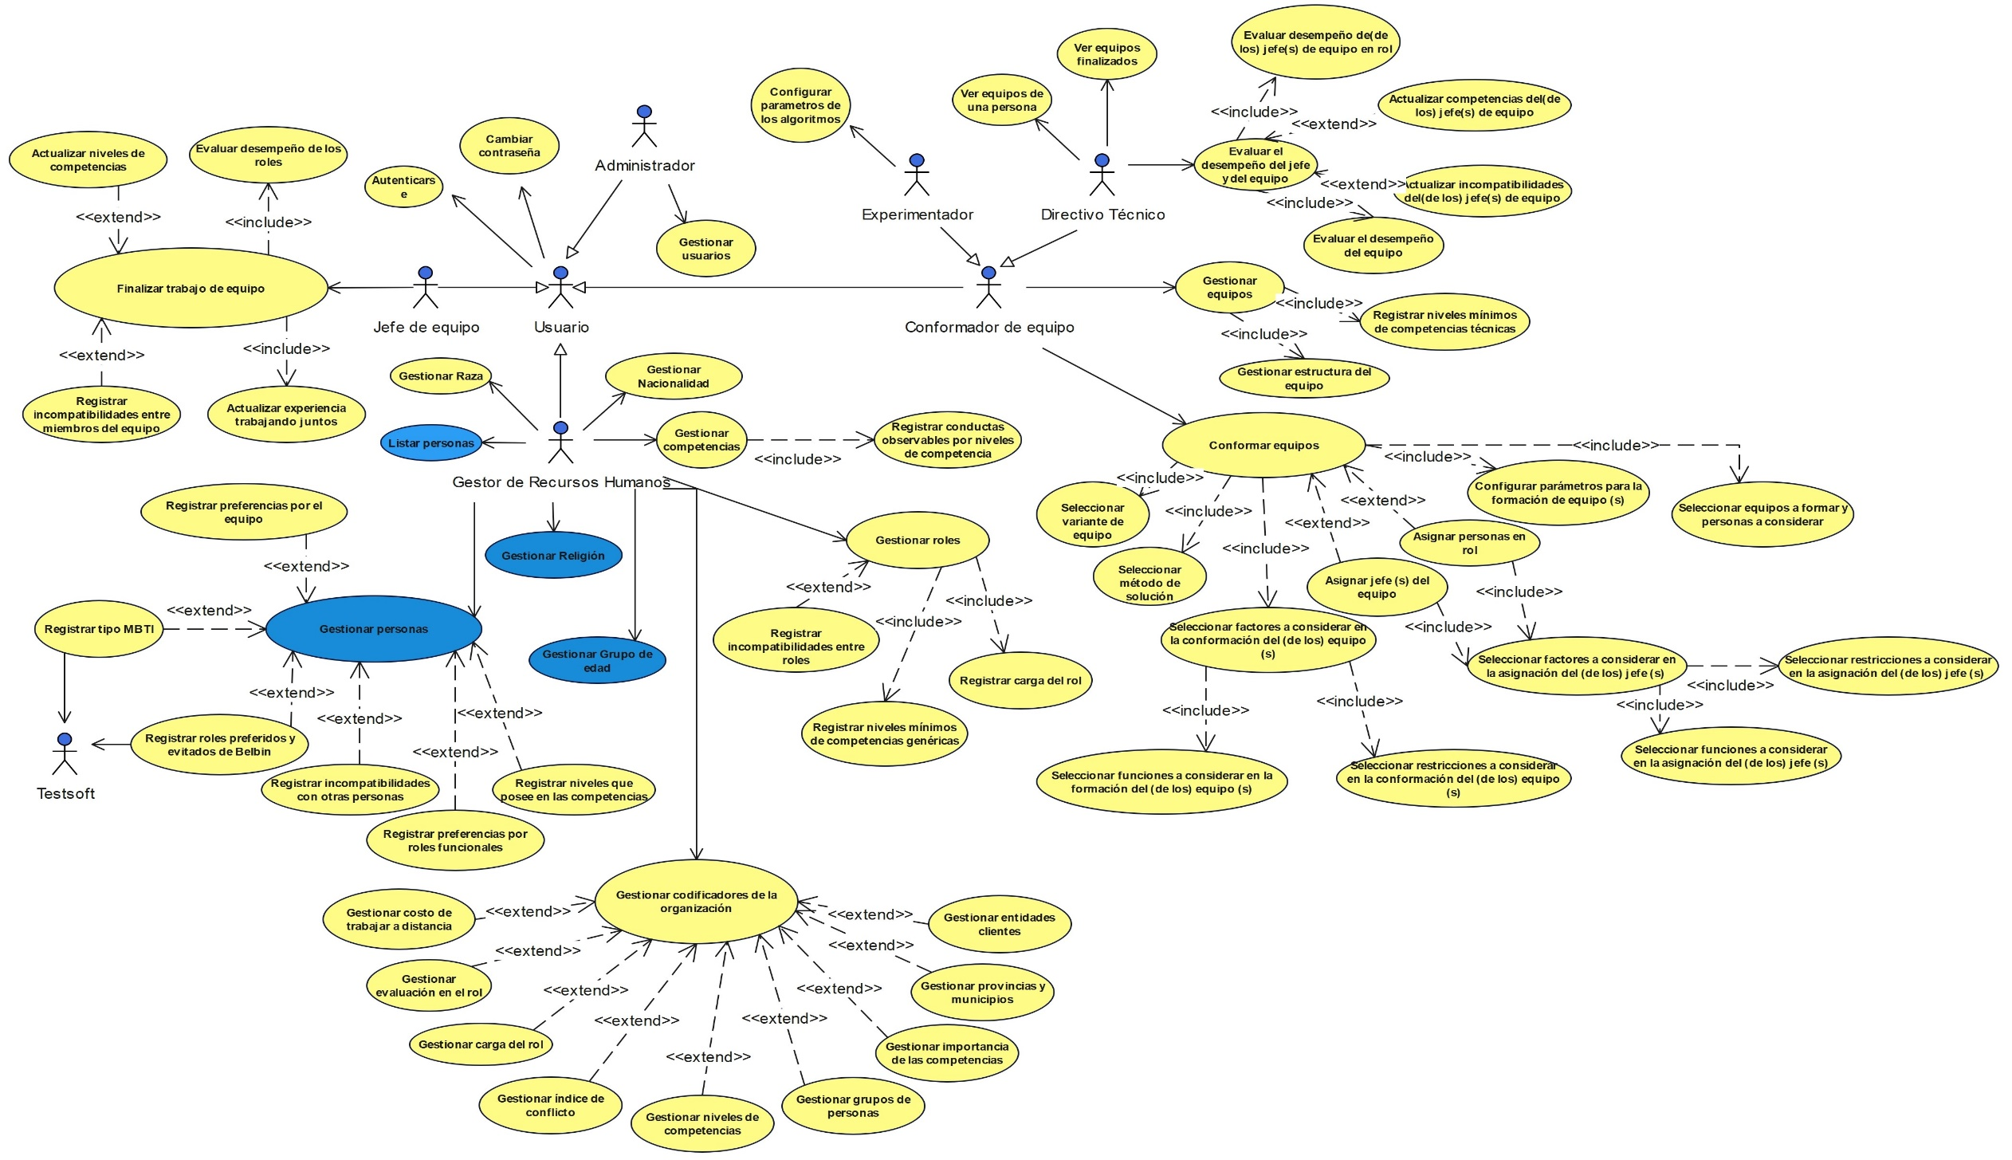
Entregable del rol: Analista

 | Equipo: Leyder Ignacio Herrera Bello - Dennis Serafín Rodríguez Armenteros
 | Encargado: Dennis Serafín Rodríguez Armenteros

Requisitos funcionales |  | Implementación |  |  |  | Validación
# | Requisito | PP1 | PP2 | GP | Trabajo de diploma | PP1 | PP2 | GP | Trabajo de diploma | Tipo de prueba
RF1 | El sistema debe permitir al Gestor de Recursos Humanos la creación de nuevas importancia de las competencias. |  | X |  |  |  | X |  |  | Caso de Prueba
RF2 | El sistema debe permitir al Gestor de Recursos Humanos la modificación de la importancia de las competenciasa existentes. |  | X |  |  |  | X |  |  | Caso de Prueba
RF3 | El sistema debe permitir al Gestor de Recursos Humanosr la eliminación de importancia de las competencias. |  | X |  |  |  | X |  |  | Caso de Prueba
RF4 | El sistema debe permitir al Gestor de Recursos Humanos la creación de nuevos niveles de las competencia. |  | X |  |  |  | X |  |  | Caso de Prueba
RF5 | El sistema debe permitir al Gestor de Recursos Humanos la modificación de los niveles de las competencia. |  | X |  |  |  | X |  |  | Caso de Prueba
RF6 | El sistema debe permitir al Gestor de Recursos Humanos la eliminación de niveles de competencia. |  | X |  |  |  | X |  |  | Caso de Prueba
RF7 | El sistema debe permitir al Gestor de Recursos Humanos la creación de nuevos costo asociados al trabajo a distancia. |  | X |  |  |  | X |  |  | Caso de Prueba
RF8 | El sistema debe permitir al Gestor de Recursos Humanos la modificación los costos de trabajo a distancia. |  | X |  |  |  | X |  |  | Caso de Prueba
RF9 | El sistema debe permitir al Gestor de Recursos Humanos la eliminación de un costo de trabajo a distancia. |  | X |  |  |  | X |  |  | Caso de Prueba
RF10 | El sistema debe permitir al Gestor de Recursos Humanos la creación de niveles de carga asignable a un rol. |  | X |  |  |  | X |  |  | Caso de Prueba
RF11 | El sistema debe permitir al Gestor de Recursos Humanos la modificación un nivel de carga de rol. |  | X |  |  |  | X |  |  | Caso de Prueba
RF12 | El sistema debe permitir al Gestor de Recursos Humanos la eliminación de un nivel de carga de rol. |  | X |  |  |  | X |  |  | Caso de Prueba
RF13 | El sistema debe permitir al Gestor de Recursos Humanos la creación de nuevos grupos de personas. |  | X |  |  |  | X |  |  | Caso de Prueba
RF14 | El sistema debe permitir al Gestor de Recursos Humanos la modificación de un grupo de personas. |  | X |  |  |  | X |  |  | Caso de Prueba
RF15 | El sistema debe permitir al Gestor de Recursos Humanos la eliminación de un grupo de personas. |  | X |  |  |  | X |  |  | Caso de Prueba
RF16 | El sistema debe permitir al Gestor de Recursos Humanos la creación de nuevas evaluaciones para el desempeño en un rol. |  | X |  |  |  | X |  |  | Caso de Prueba
RF17 | El sistema debe permitir al Gestor de Recursos Humanos la modificación una evaluación de un rol. |  | X |  |  |  | X |  |  | Caso de Prueba
RF18 | El sistema debe permitir al Gestor de Recursos Humanos de un criterio de evaluación de un rol. |  | X |  |  |  | X |  |  | Caso de Prueba
RF19 | El sistema debe permitir al Gestor de Recursos Humanos la creación de nuevos niveles de índice de conflicto. |  | X |  |  |  | X |  |  | Caso de Prueba
RF20 | El sistema debe permitir al Gestor de Recursos Humanos la modificación los niveles del índice de conflicto. |  | X |  |  |  | X |  |  | Caso de Prueba
RF21 | El sistema debe permitir al Gestor de Recursos Humanos la eliminación de un nivel del índice de conflicto. |  | X |  |  |  | X |  |  | Caso de Prueba
RF22 | El sistema debe permitir al Gestor de Recursos Humanos la creación de nuevas nacionalidades en el catálogo del sistema. |  | X |  |  |  | X |  |  | Caso de Prueba
RF23 | El sistema debe permitir al Gestor de Recursos Humanos la modificación de una nacionalidad existente. |  | X |  |  |  | X |  |  | Caso de Prueba
RF24 | El sistema debe permitir al Gestor de Recursos Humanos la eliminación de una nacionalidad. |  | X |  |  |  | X |  |  | Caso de Prueba
RF25 | El sistema debe permitir al Gestor de Recursos Humanos la creación de nuevas razas en el catálogo del sistema. |  | X |  |  |  | X |  |  | Caso de Prueba
RF26 | El sistema debe permitir al Gestor de Recursos Humanos la modificación de una raza existente. |  | X |  |  |  | X |  |  | Caso de Prueba
RF27 | El sistema debe permitir al Gestor de Recursos Humanos la eliminación de una raza. |  | X |  |  |  | X |  |  | Caso de Prueba
RF28 | El sistema debe permitir al Gestor de Recursos Humanos la creación de nuevas provincias. |  | X |  |  |  | X |  |  | Caso de Prueba
RF29 | El sistema debe permitir al Gestor de Recursos Humanos la modificación de una provincia. |  | X |  |  |  | X |  |  | Caso de Prueba
RF30 | El sistema debe permitir al Gestor de Recursos Humanos la eliminación de una provincia. |  | X |  |  |  | X |  |  | Caso de Prueba
RF31 | El sistema debe permitir al Gestor de Recursos Humanos la creación de nuevas religiones catálogo del sistema. |  | X |  |  |  | X |  |  | Caso de Prueba
RF32 | El sistema debe permitir al Gestor de Recursos Humanos la modificación de una religión existente. |  | X |  |  |  | X |  |  | Caso de Prueba
RF33 | El sistema debe permitir al Gestor de Recursos Humanos la eliminación de una religión. |  | X |  |  |  | X |  |  | Caso de Prueba
RF34 | El sistema debe permitir al Gestor de Recursos Humanos la creación de nuevos grupos etarios. |  | X |  |  |  | X |  |  | Caso de Prueba
RF35 | El sistema debe permitir al Gestor de Recursos Humanos la modificación de un grupo de edades. |  | X |  |  |  | X |  |  | Caso de Prueba
RF36 | El sistema debe permitir al Gestor de Recursos Humanos la eliminación de un de grupo de edades. |  | X |  |  |  | X |  |  | Caso de Prueba
RF37 | El sistema debe permitir al Gestor de Recursos Humanos la creación de nuevos registros de entidades clientes. |  | X |  |  |  | X |  |  | Caso de Prueba
RF38 | El sistema debe permitir al Gestor de Recursos Humanos la modificación de una entidad cliente. |  | X |  |  |  | X |  |  | Caso de Prueba
RF39 | El sistema debe permitir al Gestor de Recursos Humanos la eliminación de una entidad cliente. |  | X |  |  |  | X |  |  | Caso de Prueba
RF40 | El sistema debe permitir al Conformador de Equipos la creación de nuevas estructuras de equipos. |  |  | X |  |  |  | X |  | Caso de Prueba
RF41 | El sistema debe permitir al Conformador de Equipos la modificación de una estructura de equipo. |  |  | X |  |  |  | X |  | Caso de Prueba
RF42 | El sistema debe permitir al Conformador de Equipos la eliminación de una estructura de equipo. |  |  | X |  |  |  | X |  | Caso de Prueba
RF43 | El sistema debe permitir al Gestor de Recursos Humanos la creación de nuevas competencias. |  | X |  |  |  | X |  |  | Caso de Prueba
RF44 | El sistema debe permitir al Gestor de Recursos Humanos la modificación de una competencia existente. |  | X |  |  |  | X |  |  | Caso de Prueba
RF45 | El sistema debe permitir al Gestor de Recursos Humanos la eliminación de una competencia. |  | X |  |  |  | X |  |  | Caso de Prueba
RF46 | El sistema debe permitir al Gestor de Recursos Humanos la creación de nuevos roles. |  | X |  |  |  | X |  |  | Caso de Prueba
RF47 | El sistema debe permitir al Gestor de Recursos Humanos la modificación un rol existente. |  | X |  |  |  | X |  |  | Caso de Prueba
RF48 | El sistema debe permitir al Gestor de Recursos Humanos la eliminación de un rol. |  | X |  |  |  | X |  |  | Caso de Prueba
RF49 | El sistema debe permitir al Gestor de Recursos Humanos la creación de nuevos registros de personas. |  | X |  |  |  | X |  |  | Caso de Prueba
RF50 | El sistema debe permitir al Gestor de Recursos Humanos la modificación de una persona. |  | X |  |  |  | X |  |  | Caso de Prueba
RF51 | El sistema debe permitir al Gestor de Recursos Humanos la eliminación de una persona del sistema. |  | X |  |  |  | X |  |  | Caso de Prueba
RF52 | El sistema debe permitir al Conformador de Equipos la creación de nuevos equipos |  |  | X |  |  |  | X |  | Caso de Prueba
RF53 | El sistema debe permitir al Conformador de Equipos la modificación de un equipo existente. |  |  | X |  |  |  | X |  | Caso de Prueba
RF54 | El sistema debe permitir al Conformador de Equipos la eliminación de un equipo. |  |  | X |  |  |  | X |  | Caso de Prueba
RF55 | El sistema debe permitir al Conformador de Equipos la formación de un equipo. |  | X |  |  |  | X |  |  | Caso de Prueba
RF56 | El sistema debe permitir al Jefe de Equipo finalizar el trabajo de un equipo |  |  |  |  |  |  |  |  | Caso de Prueba
RF57 | El sistema debe permitir al Usuario autenticarse |  |  |  | X |  |  |  | X | Caso de Prueba
RF58 | El sistema debe permitir al Usuario cambiar su contraseña |  |  |  | X |  |  |  | X | Caso de Prueba
RF59 | El sistema debe permitir al Administrador la creación de un nuevo usuario |  |  |  | X |  |  |  | X | Caso de Prueba
RF60 | El sistema debe permitir al Administrador la modificación de un usuario |  |  |  | X |  |  |  | X | Caso de Prueba
RF61 | El sistema debe permitir al Administrador la eliminación de un usuario |  |  |  | X |  |  |  | X | Caso de Prueba
RF62 | El sistema debe permitir al Directivo Técnico ver equipos de una persona |  |  |  | X |  |  |  | X | Caso de Prueba
RF63 | El sistema debe permitir al Directivo Técnico ver equipos finalizados |  |  |  | X |  |  |  | X | Caso de Prueba
RF64 | El sistema debe permitir al Directivo Técnico evaluar el desempeño del jefe y del equipo |  |  |  | X |  |  |  | X | Caso de Prueba

Requisitos NO funcionales (de calidad) |  | Validación
# | Requisito | PP1 | PP2 | GP | Trabajo de diploma |  |  |  | Herramienta de prueba | Tipo de prueba
RNF1 | El tiempo de carga de todas las funcionalidades no puede superar los 3 segundos de respuesta en la aplicación web (Eficiencia de desempeño) |  | X |  |  |  |  |  | Postman | Pruebas de rendimiento
RNF2 | El sistema debe intercambiar información con el sistema TestSoft para la realización de test psicológicos. (Eficiencia de desempeño) |  |  |  | X |  |  |  | Postman | Pruebas de integración.
RNF3 | Ofrecer filtros y buscadores para facilitar a los gestores de recursos humanos la gestión de los datos. (Usabilidad) |  |  |  | X |  |  |  |  | Pruebas de usabilidad.
RNF4 | Ofrecer componentes de inserción de datos adecuados para cada tipo de dato en los formularios. (Usabilidad) |  |  |  | X |  |  |  | Jest | Pruebas de usabilidad, pruebas de componentes
RNF5 | Notificar al usuario en cada una de las operaciones a realizar, el estado de la misma, ya sea completada satisfactoriamente o fallida. (Usabilidad) |  | X | X |  |  |  |  | Postman | Casos de prueba
RNF6 | Uso de componentes adecuados para las respuestas en la creación de los equipos. (Usabilidad) |  |  |  | X |  |  |  | Jest | Pruebas de usabilidad, pruebas de componentes
RNF7 | El sistema debe utilizar inconografía coherente en todas sus pantallas, donde cada ícono corresponda a una única funcionalidad. (Usabilidad) |  |  |  | X |  |  |  |  | Pruebas de consistencia visual UI.
RNF8 | El sistema debe ser operado con facilidad por los usuarios tras 2 horas de entrenamiento. (Usabilidad) |  |  |  | X |  |  |  |  | Pruebas de usabilidad
RNF9 | El sistema debe validar todos los campos de entrada y mostrar mensajes de error detallados. (Usabilidad) |  | X | X |  |  |  |  | Postman | Casos de prueba
RNF10 | El sistema debe seguir la paleta de colores y tipografía definida. (Usabilidad) |  |  |  | X |  |  |  | Chromatic | Pruebas de consistencia visual UI.
RNF11 | Sólo los usuarios autorizados (Gestor de Recursos Humanos, Directivo Técnico) puede acceder a la información correspondiente al rol. (Seguridad) |  |  |  | X |  |  |  | Swagger | Pruebas de endpoints con tokens JWT.
RNF12 | El sistema debe estar desarrollado en módulos independientes, de modo que un cambio en uno no afecte a los demás. (Mantenibilidad) |  | X |  | X |  |  |  | SonarQube | Análisis estático de código.
RNF13 | El sistema debe incluir documentación técnica actualizada. (Mantenibilidad) |  |  | X |  |  |  |  | Swagger | Verificación de documentación

 | Diagrama de casos de uso del sistema

